画面遷移
画面遷移

タイトル画面
戻る

難易度選択画面
タイトルへ戻る

マップ画面
設定画面

マップイベント実行
(バトル、ショップ、
ボス戦など…)

生存時
次のマップ読み込み

ボス討伐時

ゲーム概要
ゲーム概要

戻る
 | コンセプト | 敵の身体をもぎ取って自分の体にくっつけるローグライクRPG
 | ジャンル | ターン制ローグライクRPG
 | 操作方法 | マウス
 | アピールポイント | 敵の身体をもぎ取る気持ちよさ、身体を組み替えカスタマイズする楽しさ
 | 純粋なローグライクRPGとしての面白さ | 装備のカスタマイズ性、状況をコントロールする戦略性など
 | 前作からの反省 | 前回は「物理攻撃」「魔法攻撃」の違いが分かりにくく、カスタマイズ性の薄さ、UIが雑、演出が雑など、手を抜かず卒業までに作り切る事

 | 概要 | 敵の身体をもぎ取って自分の体にくっつけるローグライクRPG 倒した敵の身体をもぎ取り自分の体にくっつけてカスタマイズすることができます。 力ずくで地獄から抜け出し、天国へ向いましょう！

セーブ仕様
セーブ仕様

戻る
 | マップでセーブする内容一覧 |  | ゲーム全体でセーブされる内容一覧
 | キャラクター | 装着しているパーツ | 統計 | 各難易度でクリアしたか
 |  | ステータス |  | プレイ回数
 |  | パッシブスキル |  | クリア回数
 |  | マップ内で継続するバフ・デバフ |  | 死亡回数
 | マップ | 辿ったマップイベント一覧 |  | もぎ取り回数
 |  | 現在の進行度 |  | 敵を倒した回数
 |  | 次のイベント一覧 |  | アイテムを使用した回数
 | アイテム | 所持アイテム |  | パーツを投げた回数
 |  |  |  | 必殺技を使用した回数

 | フラグ | ゲーム内でのフラグ
 | オートセーブ マップを一マス進むごとにセーブされる イベント進行中の時にゲームを終了したらその情報は保存されず、次回起動時、直前の内容が読み込まれる

難易度選択仕様
難易度選択仕様


ハード
1
２
難易度選択画面
開始
３
戻る
 | 難易度一覧 | 各難易度ごとの違い
 | ノーマル | 1ターンにいくらでもパーツを変更できる
 | ハード | 1ターンに変更できるパーツが2つまでに限られる 敵のステータスが1.5倍強化
 | ナイトメア | 1ターンに変更できるパーツが2つまでに限られる 敵のステータスが2倍強化 すべてのソウルの取得量が半分になる

 | 番号 | 内容
 | 1 | ノーマル、ハード、ナイトメアの順番で変更
 | 2 | 一番最初の肉体(人間の体)が打ちひしがれる様子。難易度が上がるごとに悲壮感が増す
 | 3 | マップ画面へ

実績仕様
実績仕様

戻る
 | 概要
 | 統計から現在のもぎ取り回数や討伐した敵を取得し、解除するかどうかを決定する必要があります。 Steamの実績なので、特に画面を用意する必要はありません。 | 実績一覧 | 条件
 |  | もぎもぎ | 敵の身体を10回もぎ取る
 |  | もぎ取り上手 | 敵の身体を30回もぎ取る
 |  | ネクロフィリア | 敵の身体を100回もぎ取る
 |  | バチ当たり | 金色のボスを倒す
 |  | 夏、到来 | 雪女を倒す
 |  | 地獄の王 | 閻魔大王を倒す
 |  | 神殺し | 神を倒す
 |  | 宇宙の王 | 創世神を倒す

設定画面仕様
設定画面仕様

戻る
SE
BGM
音量設定
画面設定
画面の明るさ
画面の揺れ
2
1
言語
English
日本語
中文
3
戻る
 | 番号 | 内容
 | 1 | 元の画面(タイトル画面、マップ画面、バトル画面)へ戻る
 | 2 | スライダーで音量や画面の明るさを調整できるようにする
 | 3 | 言語は3種類の中から選び選択する

 | 設定一覧 | 要素
 | 音量設定 | BGM音量
 |  | SE音量
 | 言語設定
 | 画面設定 | 画面の明るさ
 |  | 画面の揺れ
 | ゲーム終了 | タイトル画面へ戻る
 |  | ゲーム終了

タイトル画面仕様
タイトル画面仕様

初めから(続きから)
ゲーム終了
設定
タイトル画面
戻る
 | 番号 | 内容
 | 1 | 難易度選択画面へ
 | 2 | 設定画面へ
 | 3 | ゲームを終了するためのボタン

1

2

3

マップ仕様
マップ仕様

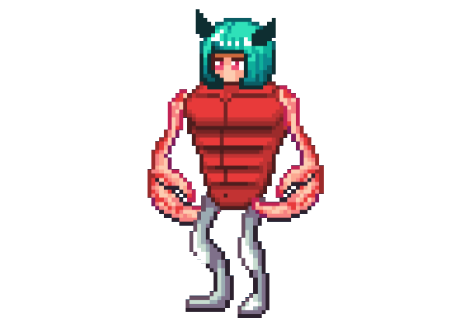
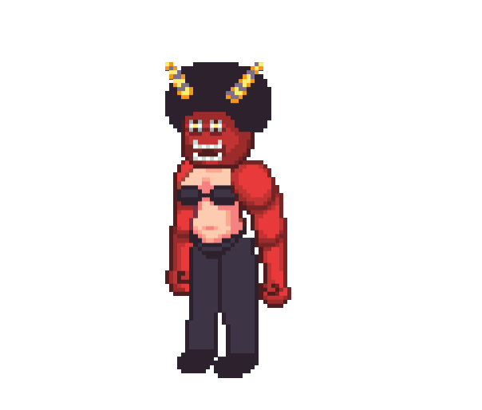
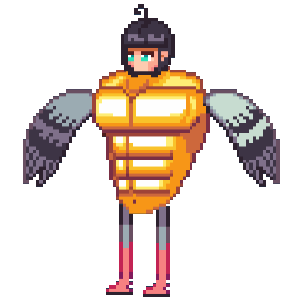
設定
パーツ 一覧
アイテム 一覧
40/50
1263
阿鼻地獄
1
2
4
3
5
6
7
8
9
戻る
 | 番号 | 内容
 | 1 | マップ名を表示
 | 2 | 設定画面へ
 | 3 | 現在体力を表示
 | 4 | 現在ソウル数を表示
 | 5 | アイテムの一覧を表示するためのアイコン
 | 6 | パーツの一覧を表示するためのアイコン
 | 7 | 自分の現在位置
 | 8 | 次へ進むマスを表示、クリックするとイベント発生
 | 9 | マップの進行度を表示。ボスは右端のアイコン

 | 調整できるパラメータ
 | 分岐の数
 | ボス戦までのマスの数

 | 概要
 | Slay the Spire調の探索システム 違いは毎回3つの分岐を経ながら先へ進むことで、自由度が高め 7マス目でボス戦が始まり、ボスを倒すと次のマップへ進む ボスを倒すことで、分岐の数を1つ増やすアイテムを選んで取得できる

敵エンカウント仕様
敵エンカウント仕様

戻る
 | 仕様 | マスに敵キャラクターが乗ってる感じで表示される
 |  | マスにカーソルを当てるとその敵のステータスやスキルが表示される
 |  | 移動すると戦闘開始
 |  | 戦闘終了後、パーツを1つとアイテムを入手することができる
 |  | 出てくる敵は完全なランダムにせず、マップごとに出てくる敵一覧を用意し、そこから被らないように敵を出すようにする
 |  | 敵エンカウントの他に、「強敵エンカウント」「ボスエンカウント」も用意する
 |  | 強敵やボスはレアなアイテムを落とす

休憩所仕様
休憩所仕様

1

戻る
 | 概要
 | 見た目は野ざらしでボロボロのベッド 体力を半分回復 回復系のアイテム取得

 | 番号 | 内容
 | 1 | ボロボロのベッドの画像
 | 2 | 体力を半分回復
 | 3 | マップ画面へ戻る
2
最大体力の50%回復

3
出る

アイテム・パーツショップ仕様
アイテム・パーツショップ仕様

1
40/50
1263
設定
100
購入
いらっしゃいませ
100
購入
100
購入
250
購入
400
購入
100
購入
100
購入
300
購入
店から出る
2
3
あなたが欲しい
4
戻る
 | 番号 | 内容
 | 1 | 売り物の画像、値段、購入ボタンを用意する。また、カーソルを合わせると詳細を表示する
 | 2 | マップに合わせたキャラクターを表示する。カーソルを合わせるとキャラの詳細を表示する
 | 3 | マップイベント終了。マップ画面に戻る
 | 4 | 店主とバトルする。カーソルを合わせると"店主とバトルする"と表示される

 | 概要
 | パーツ、アイテムの買値をもとにソウルを消費して購入することができる 売る数は8つ(外部から変更可能)で、レアなものは売ってくれない 売る数を増やしてくれるアイテムをボス討伐後選んで取得できる

パーツ合成所仕様
パーツ合成所仕様

1
あと2回
合成
2
3
4
6
マップへ戻る
5
7
戻る
 | 概要
 | 素材パーツと合成先パーツを用意する(同じ部位パーツでないといけない(足なら足で統一)) 素材を消費して合成先に合成元のスキルを追加することができる 合成後はパーツにエフェクトが付き、二度とそのパーツで合成することができない 2つまでパーツを合成することができ、特にソウルを消費するなどはない

 | 番号 | 内容
 | 1 | 素材パーツ
 | 2 | 合成先のパーツ
 | 3 | 合成できる回数
 | 4 | 合成を開始するボタン
 | 5 | マップ画面へ戻る
 | 6 | パーツ一覧。素材と合成先にドラッグアンドドロップで移動することができる
 | 7 | 素材のパーツをすり潰し、合成先のパーツに血が滴るアニメーション

バトル仕様
バトル仕様

1
40/50
1263
設定
頭の効果
体の効果
腕の効果
足の効果
頭の効果
体の効果
腕の効果
足の効果
2
実行
3
4
パーツ 一覧
アイテム 一覧
5
6
7
体をもぎ取る
戻る
 |  |  | 概要
 |  |  | エンカウントイベントのマスを踏むと戦闘が始まる 戦闘はターン制で、自分の後に敵が行動する 頭→体→腕→足の順番にスキルが発動し、そのスキルをもとに行動する 例： 頭：攻撃時、相手に毒を付与する 体：攻撃力を2倍にする 腕：半分の攻撃力(小数点切り捨て)で2回攻撃 足：このターン与えたダメージの半分だけ回復する このような感じで、パーツごとの行動があり、組み合わせて戦略を練る バトルキャラと同じく、多種多様なスキルの発動条件に対応するために、細かな変化もイベントで通達できるようにする ターン終了時、ターン開始時、ゲーム開始時、ゲーム終了時など
 | 番号 | 内容
 | 1 | それぞれのパーツの効果
 | 2 | パーツや効果によって増加した攻撃力と防御力
 | 3 | 頭→体→腕→足の順でパーツの効果を実行
 | 4 | 必殺ゲージ。満タンまで貯まると必殺技を発動する
 | 5 | アイテム一覧。自分のターンに利用することができる
 | 6 | パーツ一覧。自分のターンに付け替えることができる

バトルキャラ仕様
バトルキャラ仕様

戻る
 | 概要
 | バトルと同じく、多種多様なスキルの発動条件に対応できるように、細かな変化もイベントを通達するようにする 例：被ダメージ時、回復時、攻撃時、攻撃されたとき、継続ダメージを受けたとき、バフを与えたとき、デバフを与えたとき、死亡時、もぎ取られた時、など

 | ステータス |  | バトルキャラ
 | パラメータ | 概要 | パラメータ | 概要
 | HP |  | キャラステータス | 左の表を参照
 | MaxHP |  | パーツ(頭体腕足)
 | 攻撃力 |  | パッシブスキル
 | 防御力 | 攻撃によって受けるダメージは防御力分減少する | バフ・デバフ
 | 速度 | 使用スキルをどちらが先に使うか
 | 回復力 | 戦闘終了時に回復する量

パーツ仕様
パーツ仕様

戻る
 | ベースパーツ |  | プレイヤー用のパーツ |  | 敵用のパーツ
 | パラメータ | 概要 | パラメータ | 概要 | パラメータ | 概要
 | キャラID |  | ベースパーツ |  | ベースパーツ
 | パーツID |  | 合成されたパッシブスキル |  | 実際に利用するパッシブスキル
 | ステータス |  | 合成されたユーザブルスキル |  | 実際に利用するユーザブルスキル
 | パッシブスキル |  | 合成されたかどうか |  | 行動配列 | パッシブか、ユーザブルか
 | ユーザブルスキル |  |  |  | 行動がループするかどうか
 | 買値
 | 価値 | ボスパーツかレアパーツかどうかなど
 | 特徴 | 攻撃特化か、状態異常特化か、など

アイテム仕様
アイテム仕様

戻る
 | 仕様 | 戦闘終了時、マップ探索で入手可能
 |  | 数が0になったらアイテム一覧から削除する

 | 実際に使われるアイテム |  | ベースアイテム
 | パラメータ | 概要 | パラメータ | 概要
 | ベースアイテム | ベースのアイテム | 名前 | アイテム名
 | 数 | アイテムの数 | ID | アイテム名ID
 |  |  | 説明 | アイテムの説明
 |  |  | 戦闘時効果 | ユーザブルスキル(引数に数を入れる)
 |  |  | マップでの効果
 |  |  | マップで使用できるか | 使用できなければ薄暗く表示
 |  |  | 戦闘で使用できるか | 使用できなければ薄暗く表示
 |  |  | ストック最大数 | アイテムを何個までストックできるか
 |  |  | 買値 | ショップで買う時の値段
 |  |  | 使用時の消費量

必殺技仕様
必殺技仕様

戻る
 | 概要
 | 必殺ゲージを最大まで貯めて利用することができるスキル ターンを消費しない 必殺ゲージは ターン終了時、必殺ゲージを貯めるスキル などで貯めることができる 必殺ゲージは戦闘終了時にリセットされる

 | パラメータ | 概要
 | 名前 | 必殺技の名称
 | コスト | 必殺ゲージの最大値
 | ユーザブルスキル | 必殺技の効果

敵の挙動仕様
敵の挙動仕様

戻る
 | 概要
 | 敵のパーツは固定なので、行動が固定化される なので、敵ごとのAIを作る必要がある 2ターン目からパーツのスキルを指定されたスキルに変更し、行動に変化を付ける ボスの場合、体力が減ってくると行動パターンを変えれるよう設計 例：敵データにパッシブスキルを配備 パーツのスキルを変更可能に

敵一覧
敵一覧

戻る
 | マップ名 | キャラ名 | 敵の強さ
 | 阿鼻地獄 | サキュバス | 通常
 |  | 青鬼 | 通常
 |  | 鬼 | 通常
 |  | ゾンビ | 通常
 |  | サラリーマン | 通常
 |  | 死神 | 強敵
 |  | 黄金 | ボス | カウンターに専念
 | 八寒地獄 | 雪だるま | 通常
 |  | 泥棒 | 通常
 |  | 露出狂 | 通常
 |  | 暴走族 | 通常
 |  | カニ | 通常
 |  | サンタ | 強敵
 |  | 雪女 | ボス
 | 黄泉 | 警察 | 通常
 |  | マジシャン | 通常
 |  | JK | 通常
 |  | 肉屋 | 通常
 |  | ウマ | 通常
 |  | 黒騎士 | 強敵
 |  | 閻魔大王 | ボス
 | 天国 | 天使 | 通常
 |  | キリン | 通常
 |  | 僧侶 | 通常
 |  | ナース | 通常
 |  | ハト | 通常
 |  | 雷様 | 強敵
 |  | 神 | ボス
 | 宇宙 | 宇宙人 | 通常
 |  | 宇宙飛行士 | 通常
 |  | ウサギ | 通常
 |  |  | 通常
 |  |  | 通常
 |  | ロボット | 強敵
 |  | 創世神 | ボス

パーツ一覧
パーツ一覧

戻る
 | キャラ名 | パーツ名
 | 青鬼 | 頭
 |  | 体
 |  | 腕
 |  | 足
 | JK | 頭
 |  | 体
 |  | 腕
 |  | 足
 | サキュバス | 頭
 |  | 体
 |  | 腕
 |  | 足
 | ゾンビ | 頭
 |  | 体
 |  | 腕
 |  | 足
 | 鬼 | 頭
 |  | 体
 |  | 腕
 |  | 足
 |  | 頭
 |  | 体
 |  | 腕
 |  | 足
 |  | 頭
 |  | 体
 |  | 腕
 |  | 足
 |  | 頭
 |  | 体
 |  | 腕
 |  | 足
 |  | 頭
 |  | 体
 |  | 腕
 |  | 足
 |  | 頭
 |  | 体
 |  | 腕
 |  | 足
 |  | 頭
 |  | 体
 |  | 腕
 |  | 足
 | サキュバス | 頭
 |  | 体
 |  | 腕
 |  | 足
 | サキュバス | 頭
 |  | 体
 |  | 腕
 |  | 足
 | サキュバス | 頭
 |  | 体
 |  | 腕
 |  | 足
 | サキュバス | 頭
 |  | 体
 |  | 腕
 |  | 足
 | サキュバス | 頭
 |  | 体
 |  | 腕
 |  | 足
 | サキュバス | 頭
 |  | 体
 |  | 腕
 |  | 足
 | サキュバス | 頭
 |  | 体
 |  | 腕
 |  | 足
 | サキュバス | 頭
 |  | 体
 |  | 腕
 |  | 足
 | サキュバス | 頭
 |  | 体
 |  | 腕
 |  | 足
 | サキュバス | 頭
 |  | 体
 |  | 腕
 |  | 足
 | サキュバス | 頭
 |  | 体
 |  | 腕
 |  | 足
 | サキュバス | 頭
 |  | 体
 |  | 腕
 |  | 足
 | サキュバス | 頭
 |  | 体
 |  | 腕
 |  | 足
 | サキュバス | 頭
 |  | 体
 |  | 腕
 |  | 足
 | サキュバス | 頭
 |  | 体
 |  | 腕
 |  | 足
 | サキュバス | 頭

アイテム一覧
アイテム一覧

戻る
 | 名前 | 戦闘時効果 | マップ内効果
 | 薬草 | 体力を小回復する | 体力を小回復する
 | 数珠 | 自分の状態異常をランダムに1つ解除する

必殺技一覧
必殺技一覧

戻る
 | 技名 | コスト | 効果
 | もぎ取る | 普通よりちょっと多い | 相手のパーツを自分のものにする
 | いただきます | 普通 | 相手の体を破壊し15%回復する
 | 粉砕 | 普通 | 相手のパーツを破壊し相手の最大体力25%の固定ダメージ
 | ホームラン | 普通 | 相手の頭を破壊し、相手をスタンさせる。
 | だるま | 重い | 相手の腕と足を破壊する

